Лист1
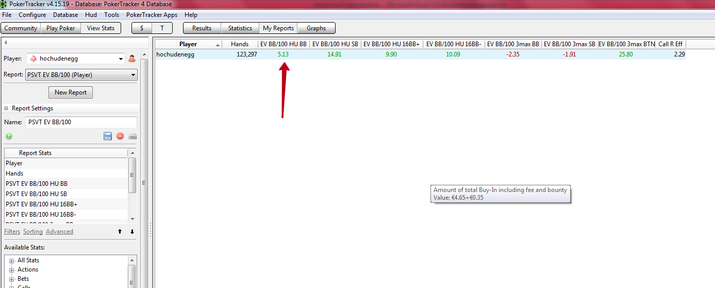
как научиться добирать по максимуму с велью, игра с велью, какие то подстройки под тенденции поля?
как научиться защищаться хорошо на ББ в ХА, не оверфолдить? | и в целом игра на ББ как сделать максимально сильной? Мне чего то не хвататет я чувствую, какого то понимая, возможно не так оппа читаю когда он на СБ.
я хочу бэкинг на 25лимит, но там реги и мне надо хорошо изучить игру против них чтобы легко было играть с ними, что я увижу на 25лимите? Какие изменения? Я считаю что мне надо будет изучать регов, писать пометки нотсы и хорошо
ориентироваться в хаде быстро сопоставляя статы со статами .

сайзинги, научи обращаться оптимальными сайзингами в разных ситуациях, может какая то отработка есть в виде домашнего задания во флопзилле. Тут еще важен момент как я и как тренер задает диапазон во ФЗ фишу и регу
если я в правильном направлении идут но неправильно тенденции понимаю то будут ошибочные расчеты

 | мне надо bbs поднять винрейт до 0 или +2

 |  | ББ в ХА надо дотянуть до 10бб винрейт

